搓牙点检表
搓牙机日常点检记录表
 |  |  |  |  |  | 年 |  |  |  | 月 |  |  |  |  |  |  |  |  |  |  |  |  |  | 设备编号：
点 检 项 目 |  |  |  | 点 检 标 准 |  |  |  |  |  |  |  |  |  |  | 图 例
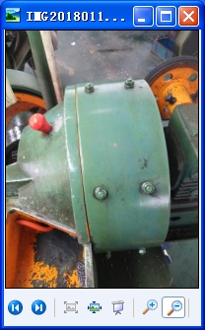
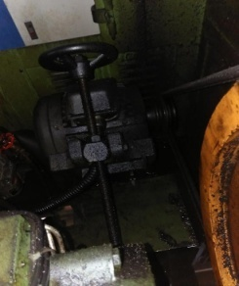
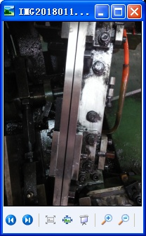
E
下料轨道
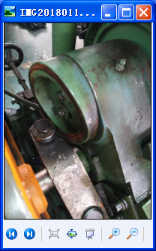
A、 | 料 桶 |  |  | 料桶不能有缝隙
B、 | 零配件 |  |  | 各固定螺丝是否松动，用扳手检查，损坏要更换
C、 | 马达、皮带 |  |  | 电机是否正常运转，皮带有裂痕必须更换
D、 | 开关 |  |  | 检查各控制开关是否正常，触点是否灵敏
A 料桶
C 马达、皮带
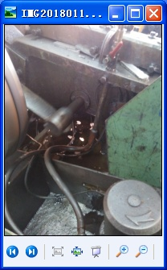
F
油路
G 端面凸轮
I
设备状态
E、 | 下料轨道 |  |  | 轨道必须光滑平整，不能有缺口及变形
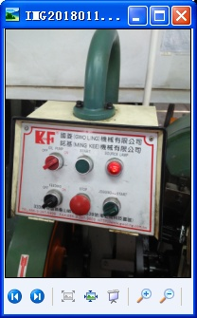
B零配件
D开关
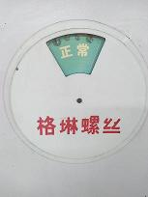
F、 | 油 路 |  |  | 检视机台各油管输油是否畅通，油管接头是否要更换
G、 | 端面凸轮 |  |  | 凸轮摩擦接触端不能有凹坑
H、 | 清洁 |  |  | 检查机台是否清洁，机台内有无余留其它螺丝
I、 | 设备状态 |  |  | 检查设备状态标识卡与设备状态是否一致
备注：正常打“√”，不良打“×”，更换打“θ”，停机打“ο”,休假打“/”。
日期 |  | 1 | 2 | 3 | 4 | 5 | 6 | 7 | 8 | 9 | 10 | 11 | 12 | 13 | 14 | 15 | 16 | 17 | 18 | 19 | 20 | 21 | 22 | 23 | 24 | 25 | 26 | 27 | 28 | 29 | 30 | 31
A
B
C
D
E
F
G
H
I
点检人：
更换记录 |  |  |  |  |  |  |  |  |  |  |  | 月保养记录 |  |  |  |  |  |  |  |  |  |  | 年度保养记录

MF332 版次：01

